Worksheet
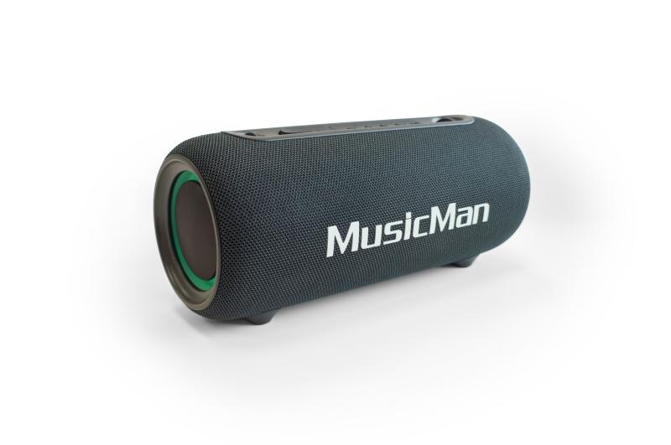
MusicMan LED Boombox 26W BT-X71

Artikelnummer | 5191 |  | VE | 6
EAN | 4260358126593 |  | Stück pro Palette | 150
Zollnummer | 85182100 |  | Lagen Pro Palette | 5

Abmessungen - Artikel
Länge(cm) | Breite(cm) | Höhe(cm) | Gewicht(g)
28.3 | 12.4 | 12 | 1300

Abmessungen - Artikelverpackung
Länge(cm) | Breite(cm) | Höhe(cm) | Leergewicht(g) | Gewicht(g) Artikel+Verpackung
30.2 | 14.4 | 14.4 | 250 | 1515

Abmessungen - VE Karton (Masterkarton)
Länge(cm) | Breite(cm) | Höhe(cm) | Gewicht(g)
45.2 | 30.6 | 32 | 9700

Verpackung - Bestandteile
Rest Zubehör (g) | Papier/Pappe (g) | Styropor (g) | Kunstst. Hohlkörper(g) | Kunstst. Folien(g) | Materialverbunde (g)
0 | 0 | 0 | 0 | 0 | 0

Batterie- / Akkuinformationen
Batterie-benötigt | Batterie enthalten | Batterie-Typ | Batterie-System(Art)
Nein | Ja | Akku | Li-Ion - Lithium-Ionen-Akku
Anzahl(stk.) | Gewicht/Stk.(g) | Energiedichte(WH/Kg) | Leistung(WH)
1 | 49 | 271.84 | 13

Lithium Baterie
Energiegehalt | Gewicht (Kg)
3600 | 49

Weiterführende Informationen
Technaxx Reseller Portal

